상품제안서
에코 네이처 세트 | 상품코드: S44028

 |  |  |  |  |  |  | 02-713-8555 | www.synergygift.co.kr
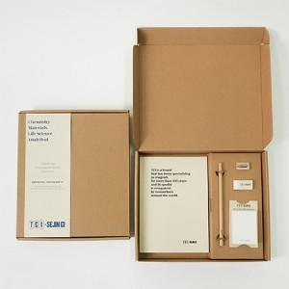

【상세/제작정보】 | <span style="font-size: 14pt;">※ A5노트 인쇄영역 10*2cm 기준 / 초과시 추가비용 발생됩니다(별도문의)</span><br><span style="font-size: 14pt;">※</span><span style="font-size: 14pt;">&nbsp;</span><span style="font-size: 14pt;">케이스띠지, 나머지 구성품 인쇄포함</span>

【인쇄/포장옵션】 | 실크 / 포장불가능

【공급단가】 | 수량 | 100~ | 300~ | 500~ | 1,000~ | 3,000~
*VAT별도 | 100개 | 11,880원 | 8,300원 | 7,500원 | 6,800원 | 6,700원

【상품 URL】 | https://www.synergygift.co.kr:443/src/goods_detail.php?gdno=44028

